Feuil1
 | GÉONET PAF |  |  |  |  |  | Calculatrice d'heures

HS | Heures Supplémentaire |  | 14:36:00 | 03:28 | >>> |  | 95:29:00 |  | - | 33:26:00
TC | Temps Compensés (RPS) |  | 95:29:00 | 06:25 |  | 19:32
CF | Crédits Fériés |  | 29:08:00 | 06:52
RTC | ARTT (Cyclique) |  | 91:51:00 | 02:47 |  |  |  |  | Reste
CA | Congés Annuels |  | 18 | 18 | >>> | 25 |  | 62:03:00
CET | Compte Épargne Temps |  | 7 | 7

 | T | J |  | 1 j
 | 11:08:00 | 00:00 |  | 11:08:00
 | 22:16:00 | 00:00
 | 33:24:00 | 00:00
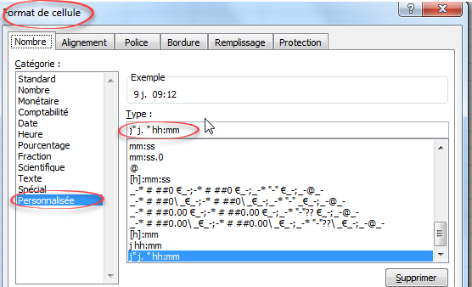
 | 109:24:00 | 09:12

 | 40:30:00 | 07:06

